Hilfsdokumentation
Die nachfolgenden Abbildungen dienen zur Hilfestellung und Plausibilisierung der Nachweiskontrolle. Es handelt sich um Auszüge aus der Norm SIA382/1 "Lüftungs- und Klimaanlagen - Allgemeine Grundlagen und Anforderungen" und der Vollzugshilfe EN-105. Mitarbeitende der Kantone haben unentgeltlich bei der Erarbeitung dieser Normen mitgewirkt.

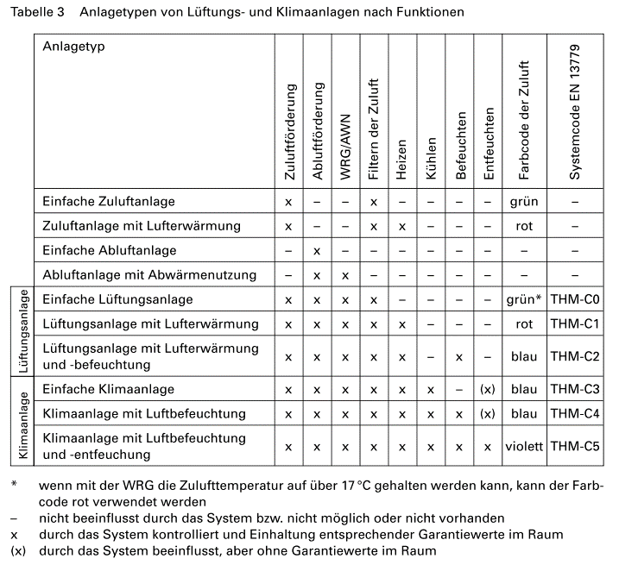

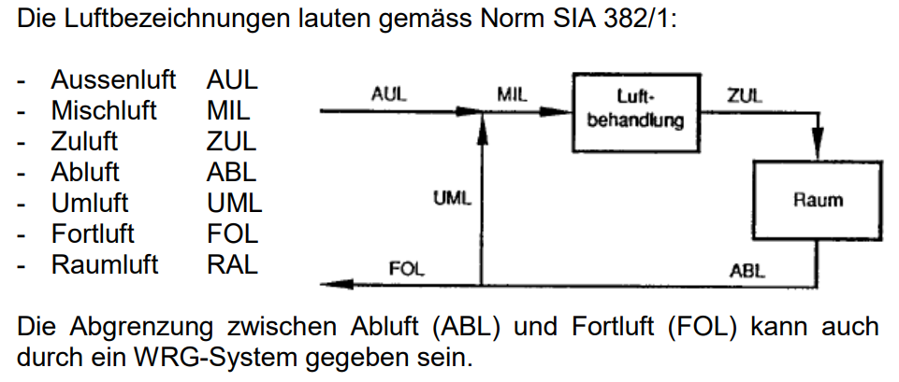

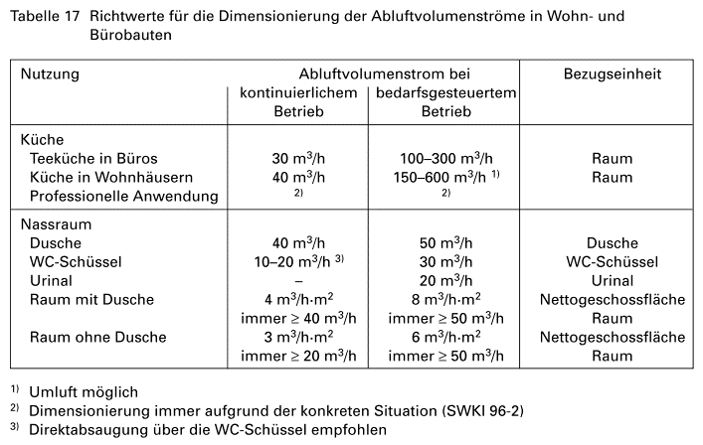

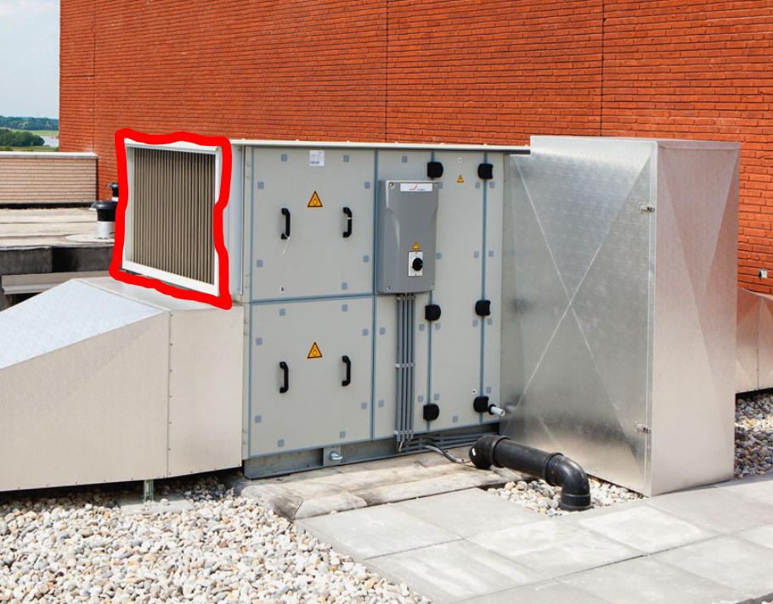

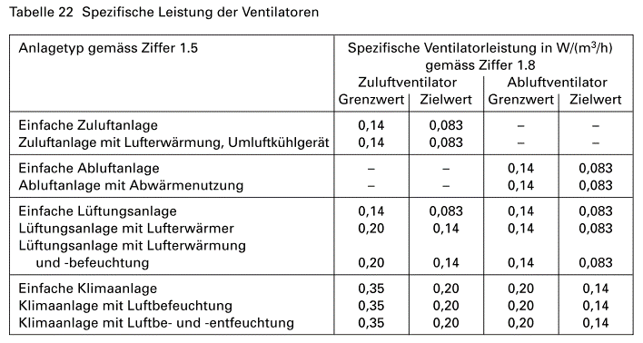

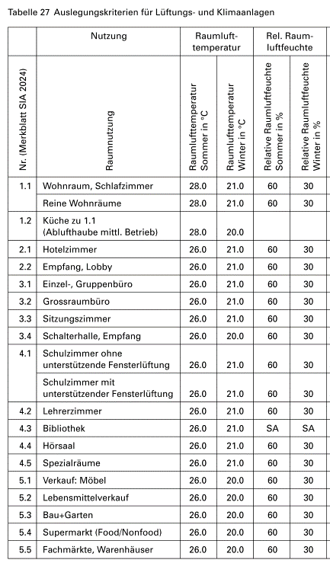
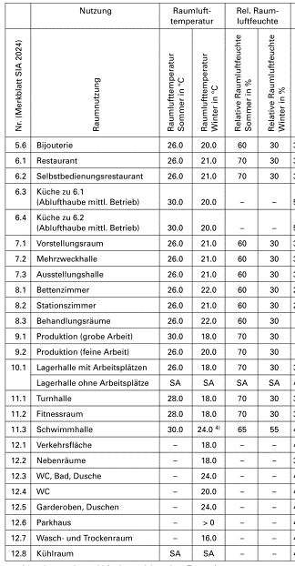

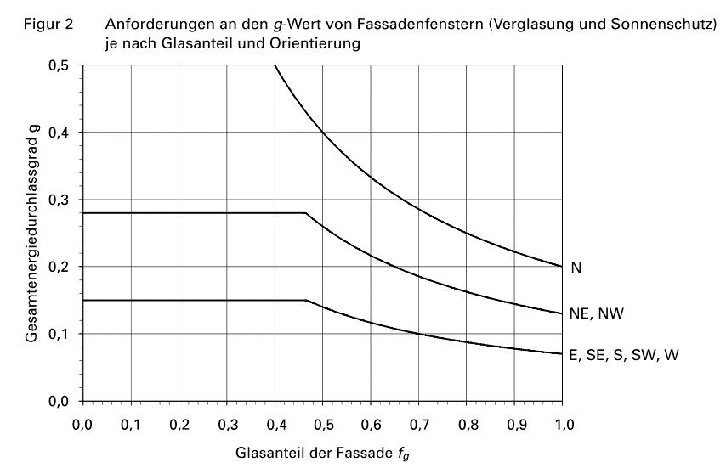

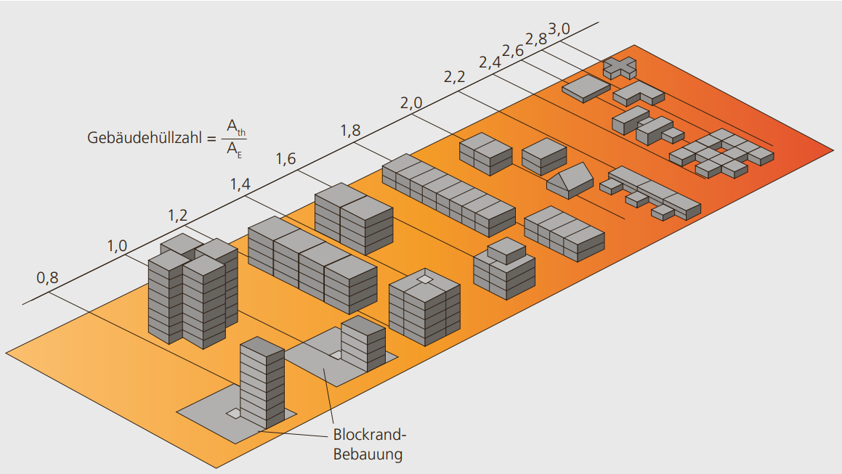

Quelle | https://www.minergie.ch/media/energieeffizientes_bauen_neubau_web.pdf

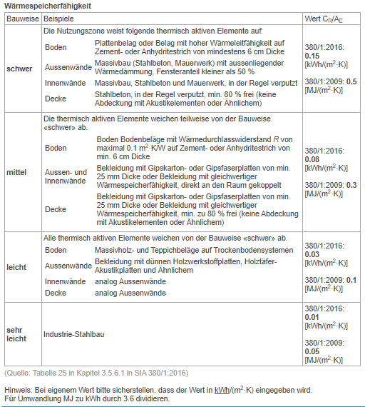

 |  | SIA 380/1:2016 Kapitel 3.5.6.1

